Sheet1
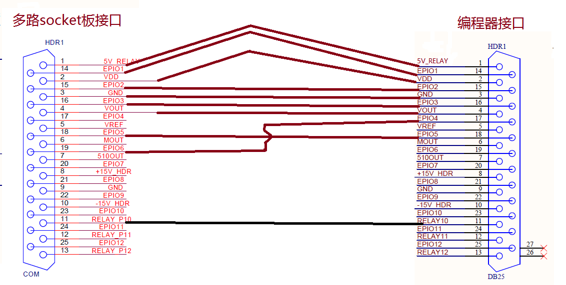
编程器与多路socket板连线说明

多路socket板 |  | 编程器
Pin Number | Signal Name | Pin Number | Signal Name
1 | 5V_RELAY | 1 | 5V_RELAY
2 | VDD | 2 | VDD
3 | GND | 3 | GND
4 | VOUT | 4 | VOUT
14 | EPIO1 | 14 | EPIO1
15 | EPIO2 | 15 | EPIO2
16 | EPIO3 | 16 | EPIO3
18 | EPIO5 | 18 | EPIO5
19 | EPIO6 | 17 | EPIO4
11 | RELAY_P10 | 11 | RELAY10

